Feld Dokumentation Lido 1.1
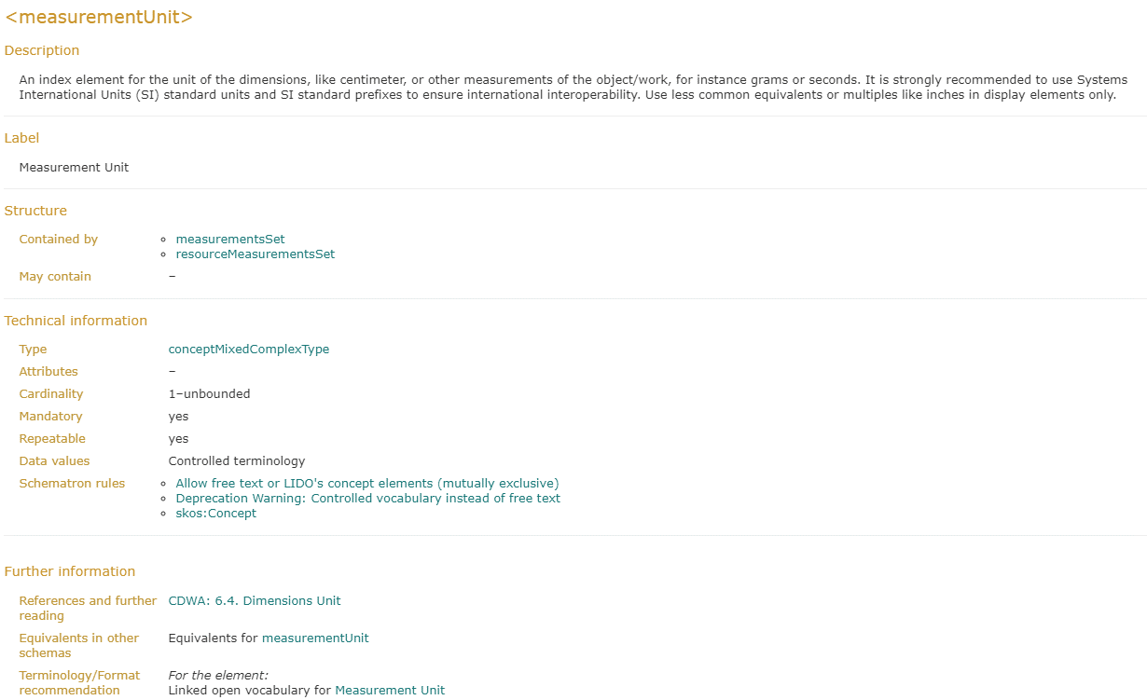

Auszug aus XSD
<xs:complexType name="measurementsSetComplexType" id="measurementsSetComplexType">
 | <xs:annotation>
 |  | <xs:documentation>
 |  |  | <tei:ab type="description">The dimensions or other measurements for one aspect of the item.</tei:ab>
 |  |  | <tei:ab type="equivalents">
 |  |  |  | <tei:list>
 |  |  |  |  | <tei:label>CDWA Lite</tei:label>
 |  |  |  |  | <tei:item>measurementsSet [attributes type, uni, value become sub-elements]</tei:item>
 |  |  |  |  | <tei:label>museumdat</tei:label>
 |  |  |  |  | <tei:item>measurementsSet [attributes type, uni, value become sub-elements]</tei:item>
 |  |  |  |  | <tei:label>SPECTRUM</tei:label>
 |  |  |  |  | <tei:item>[none]</tei:item>
 |  |  |  |  | <tei:label>CIDOC CRM</tei:label>
 |  |  |  |  | <tei:item>[none]</tei:item>
 |  |  |  | </tei:list>
 |  |  | </tei:ab>
 |  |  | <tei:ab type="furtherReading">
 |  |  |  | <tei:ref target="https://www.getty.edu/research/publications/electronic_publications/cdwa/7measurements.html">CDWA Full 6. Measurements</tei:ref>
 |  |  | </tei:ab>
 |  | </xs:documentation>
 | </xs:annotation>
 | <xs:sequence>
 |  | <!-- Mixed Content with skos:Concept -->
 |  | <xs:element name="measurementType" type="lido:conceptMixedComplexType" maxOccurs="unbounded" id="measurementType">
 |  |  | …
 |  | </xs:element>
 |  | <!-- Mixed Content with skos:Concept -->
 |  | <xs:element name="measurementUnit" type="lido:conceptMixedComplexType" maxOccurs="unbounded" id="measurementUnit">
 |  |  | <xs:annotation>
 |  |  |  | <xs:documentation>
 |  |  |  |  | <tei:ab type="description">The unit of the measurement.</tei:ab>
 |  |  |  |  | <tei:ab type="howToRecord">E.g. cm, mm, m, g, kg, kb, Mb or Gb. Repeat this element only for language variants.</tei:ab>
 |  |  |  |  | <tei:ab type="title">Measurement Unit</tei:ab>
 |  |  |  |  | <tei:ab type="equivalents">
 |  |  |  |  |  | <tei:list>
 |  |  |  |  |  |  | <tei:label>CDWA Lite</tei:label>
 |  |  |  |  |  |  | <tei:item>measurementsSet@unit</tei:item>
 |  |  |  |  |  |  | <tei:label>museumdat</tei:label>
 |  |  |  |  |  |  | <tei:item>measurementsSet@unit</tei:item>
 |  |  |  |  |  |  | <tei:label>SPECTRUM</tei:label>
 |  |  |  |  |  |  | <tei:item>Dimension measurement unit</tei:item>
 |  |  |  |  |  |  | <tei:label>CIDOC CRM</tei:label>
 |  |  |  |  |  |  | <tei:item>[none]</tei:item>
 |  |  |  |  |  | </tei:list>
 |  |  |  |  | </tei:ab>
 |  |  |  |  | <tei:ab type="furtherReading">
 |  |  |  |  |  | <tei:ref target="https://www.getty.edu/research/publications/electronic_publications/cdwa/7measurements.html#unit">CDWA Full 6.4. Dimensions Unit</tei:ref>
 |  |  |  |  | </tei:ab>
 |  |  |  |  | <tei:ab type="dataValues">Controlled. Recommended: Published vocabulary. Use, for instance, concepts from the AAT subordinate to<tei:ref target="http://vocab.getty.edu/hier/aat/300379096">size/dimensions by unit</tei:ref>
 |  |  |  |  | </tei:ab>
 |  |  |  | </xs:documentation>
 |  |  |  | <xs:appinfo>
 |  |  |  |  | <sch:pattern>
 |  |  |  |  |  | <sch:rule context="lido:measurementUnit">
 |  |  |  |  |  |  | <sch:extends rule="MixedContent"/>
 |  |  |  |  |  | </sch:rule>
 |  |  |  |  | </sch:pattern>
 |  |  |  |  | <sch:pattern>
 |  |  |  |  |  | <sch:rule context="lido:measurementUnit">
 |  |  |  |  |  |  | <sch:extends rule="SKOS"/>
 |  |  |  |  |  | </sch:rule>
 |  |  |  |  | </sch:pattern>
 |  |  |  | </xs:appinfo>
 |  |  | </xs:annotation>
 |  | </xs:element>
 |  | <xs:element name="measurementValue" type="lido:textComplexType" id="measurementValue">
 |  |  | …
 |  | </xs:element>
 | </xs:sequence>
</xs:complexType>

